RFO

 |  | CLIENTE: | CAIXA ECONÔMICA FEDERAL
 |  | OBJETIVO: | Implantação da Unidade
 |  | TÍTULO: | RFO – RELATÓRIO DE FISCALIZAÇÃO DE OBRAS SEM MEDIÇÃO
ARQUIVO: |  |  |  |  |  |  |  | OES Nº.: | EMITIR
PIR-RFO-03A-2012-it-implantação novo pab_construtora ática-CLAUDIO-emitir |  |  |  |  |  |  |  | DT EMISSÃO: | -
 |  |  |  |  |  |  |  | DT VENCIMENTO: | -
 |  |  |  |  |  |  |  | Nº RELATÓRIO: | 03
 |  |  |  |  |  |  |  | DT RELATÓRIO: | 2012-11-08

LOCAL DA FISCALIZAÇÃO |  |  |  |  | UNIDADE DA CAIXA
RUA/AV/PÇA |  |  | Nº. | COMPLEMENTO | UNIDADE VINCULADA A FISCALIZAÇÃO
Avenida João Pinheiro |  |  | 314 |  | Ag. Pirapora
BAIRRO |  | CIDADE |  | CEP | S.R.
Centro |  | Pirapora - MG |  |  | Norte de Minas

REGISTROS DA FISCALIZAÇÃO |  |  |  |  | DESLOCAMENTO
DATA REALIZAÇÃO |  | HORÁRIO INÍCIO | HORÁRIO FIM | TEMPO DECORRIDO |  | SEM DESLOCAMENTO
2012-11-08 |  | 15:40:00 | 16:50:00 | 1:10:00 | x | COM DESLOCAMENTO POR TRAJETO INDIVIDUAL
CONTATO |  |  | TELEF. |  |  | COM DESLOCAMENTO POR TRAJETO POR ROTEIRO
Emmerson Ferreira |  |  | 31 3194-7550 |  |  | COM DESLOCAMENTO POR TRAJETO ALTERNATIVO

ALTERAÇÕES DE PROJETOS, MATERIAIS E ESPECIFICAÇÕES VERIFICADAS |  |  |  |  | DADOS DO CONTRATO
ITEM (DESCRIÇÃO RESUMIDA DO ITEM) |  |  | JUSTIFICATIVA (INFORMAÇÃO DO MOTIVO) |  | CONTRATADA / RESP. PELA OBRA: |  |  | CONSTRUTORA ÁTICA LTDA
 |  |  |  |  | VALOR INICIAL: |  |  |  | R$ 24,077.84
 |  |  |  |  | VALOR ADITIVO:
 |  |  |  |  | VALOR DECRÉSCIMO
 |  |  |  |  | VALOR ATUAL: |  |  |  | R$ 24,077.84
 |  |  |  |  | PRAZO CONTRATUAL |  |  | DATA INÍCIO | 2012-08-28
 |  |  |  |  | 30 |  | DIAS | DATA TÉRMINO | 2012-09-27
 |  |  |  |  | PRORROGAÇÃO DO PRAZO CONTRATUAL
 |  |  |  |  |  |  | DIAS | DATA TÉRMINO
 |  |  |  |  | ANDAMENTO DA OBRA/SERVIÇO
 |  |  |  |  | PRAZO DECORRIDO |  |  | 72 | DIAS
 |  |  |  |  | RITMO DA OBRA
 |  |  |  |  |  | ACELERADO
 |  |  |  |  |  | NORMAL
 |  |  |  |  |  | LENTO
 |  |  |  |  | QUALIDADE DA ETAPA EXECUTADA
 |  |  |  |  | MATERIAIS E EQUIPAMENTOS
 |  |  |  |  |  | EQUIVALENTES
 |  |  |  |  |  | NÃO EQUIVALENTES
 |  |  |  |  | MÃO DE OBRA
 |  |  |  |  |  | BOM
 |  |  |  |  |  | REGULAR
 |  |  |  |  |  | RUIM
 |  |  |  |  | SITUAÇÃO GERAL
 |  |  |  |  |  | EM DIA
 |  |  |  |  |  | EM ATRASO C/JUSTIFICATIVA
 |  |  |  |  |  | EM ATRASO S/JUSTIFICATIVA
OBSERVAÇÕES E INFORMAÇÕES ADICIONAIS
Relatório de fiscalização de instalações
1 Acompanhamento de obra:
1.1 A instalação da infra-estrutura seca de Elétrica Comum (ILUMINAÇÃO) encontra-se em andamento de 80%;
1.2 A instalação da infra-estrutura seca de Elétrica Comum (TOMADAS) encontra-se em andamento de 80%;
1.3 A instalação da infra-estrutura seca de Elétrica Comum (ALIMENTADORES) encontra-se em andamento de 80%;
1.4 A instalação da infra-estrutura seca de Elétrica Segura (TOMADAS SEGURAS) encontra-se em andamento de 80%;
1.5 A instalação da infra-estrutura seca de Rede Estruturada (PONTOS DE DADOS/VOZ) encontra-se em andamento de 80%;
1.6 A instalação da infra-estrutura seca de CFTV (PONTOS DE CFTV) encontra-se em andamento de 80%;
1.7 A instalação da infra-estrutura seca de Alarme (PONTOS DE ALARME) encontra-se em andamento de 80%;
1.8 A instalação da infra-estrutura seca de Controle de Acesso (PONTOS DE CONTROLE) encontra-se em andamento de 80%;
1.9 A instalação dos fios e cabos de Elétrica Comum (ILUMINAÇÃO) encontra-se em andamento de 70%;
1.10 A instalação dos fios e cabos de Elétrica Comum (TOMADAS) encontra-se em andamento de 70%;
1.11 A instalação dos fios e cabos de Elétrica Comum (ALIMENTADORES) encontra-se em andamento de 70%;
1.12 A instalação dos fios e cabos de Elétrica Segura (TOMADAS SEGURAS) encontra-se em andamento de 50%;
1.13 A instalação dos fios e cabos de Rede Estruturada (PONTOS DE DADOS/VOZ) encontra-se em andamento de 50%;
1.14 A instalação dos fios e cabos de CFTV (PONTOS DE CFTV) encontra-se em andamento de 80%;
1.15 A instalação dos fios e cabos de Alarme (PONTOS DE ALARME) encontra-se em andamento de 60%;
1.16 A instalação dos fios e cabos de Controle de Acesso (PONTOS DE CONTROLE) encontra-se em andamento de 80%;
1.17 A instalação dos equipamentos de Elétrica Comum (QUADROS ELÉTRICOS) encontra-se em andamento de 30%;
1.18 A instalação dos equipamentos de Elétrica Segura (QSNB) encontra-se em andamento de 30%;
1.19 A instalação dos equipamentos de Elétrica Segura (NO BREAK) encontra-se em andamento de 50%;
2 Comentários sobre a fiscalização:
2.1 A vistoria foi realizada com o acompanhamento do(a) Eletricista Warlei;
2.2 Não foram observadas quaisquer irregularidades para a vistoria;
3 Observações Adicionais:
3.1 O cabeamento de CFTV esta lançado;
3.2 O cabeamento estruturado esta em fase de lançamento, em função da montagem das carenagem dos ATM's o cabeamento deste local esta paralisado ;
3.3 O cabeamento de alarme esta lançado;
3.4 Para ativação do sistema de alarme é necessário o fechamento do forro de gesso, para que os pontos de sensores tenham pontos de fixação;
3.5 Cabeamentos de iluminação comum e de emergência estão lançados;
3.6 Os cabos dos alimentadores do quadro QFL estão lançados;
3.7 Prever infra estrutura e comprimento adequado dos cabos de entrada e saída para instalação do no-break e do banco de baterias;
3.8 Prever circuitos, no quadro QFNB-AA, para iluminação de segurança, tais como circuitos dos SIL's, dos projetores de iluminação de segurança e instalação de timer para controlar horário de funcionamento da iluminação de segurança;
3.9 Instalações das infra estrutura embutidas na alvenaria estão em fase de execução;
3.10 A eventual existência de itens pendentes que não constem neste relatório de fiscalização não exime a contratada de executar sua correção conforme projeto, especificações e normas técnicas pertinentes;
ANEXOS |  |  |  |  | RESPONSÁVEL TÉCNICO / COORDENADOR
PIR-AFO-03A-2012-it-implantação novo pab_construtora ática-CLAUDIO-emitir |  |  |  |  | NOME COMPLETO DO RESP. TÉCNICO |  |  |  | REG. Nº
 |  |  |  |  | CLAUDIO FREITAS |  |  |  | 48.747/D
 |  |  |  |  | ASSINATURA RESP. TÉCNICO |  |  | RUBRICA COORDENADOR DO EE

VERIFICAÇÃO PELA CAIXA
DT RECEB | DT VERIF | OBSERVAÇÕES, COMENTÁRIOS E JUSTIFICATIVAS

APROVADO P/PAGAMENTO
 | SIM
 | NÃO
RUBRICA DO GESTOR

Fotos
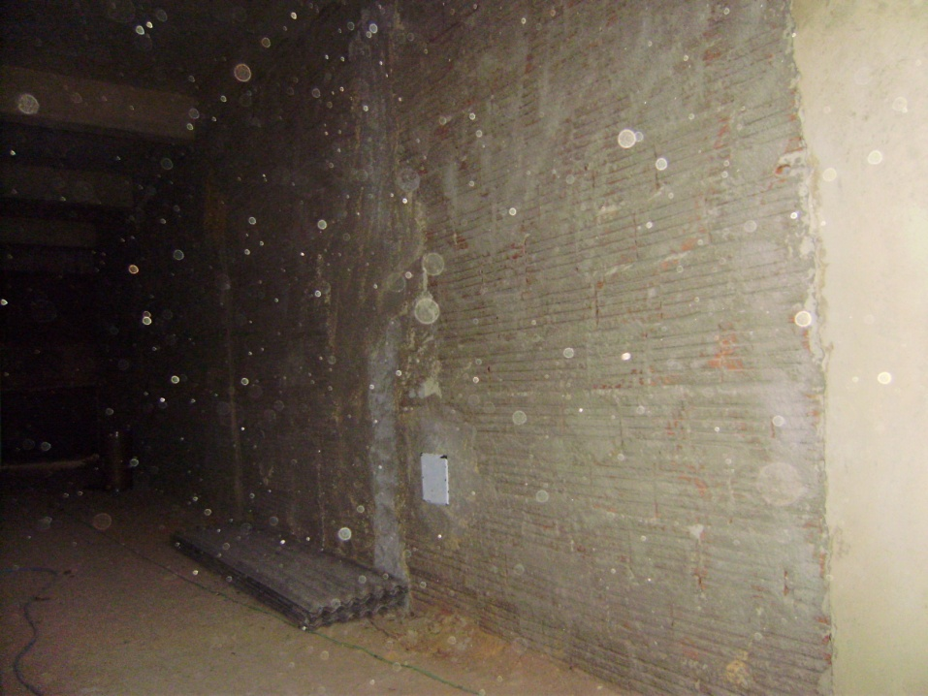 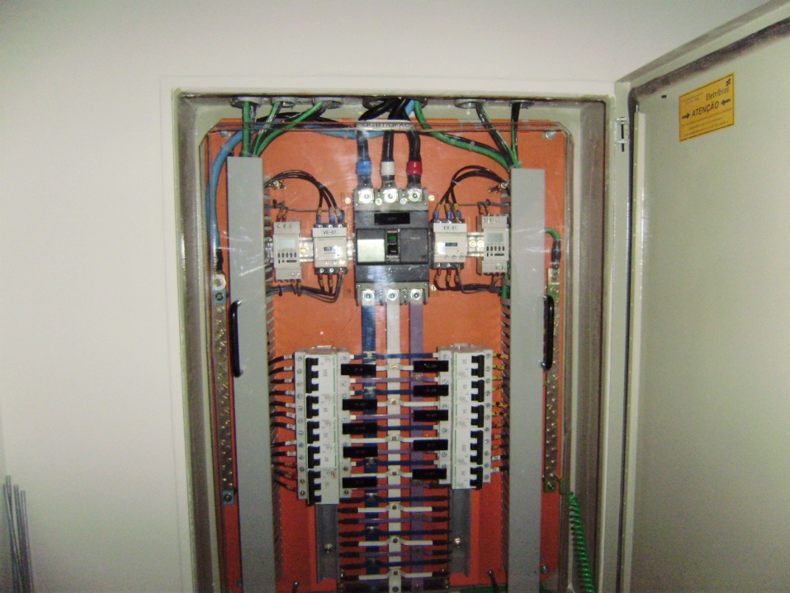 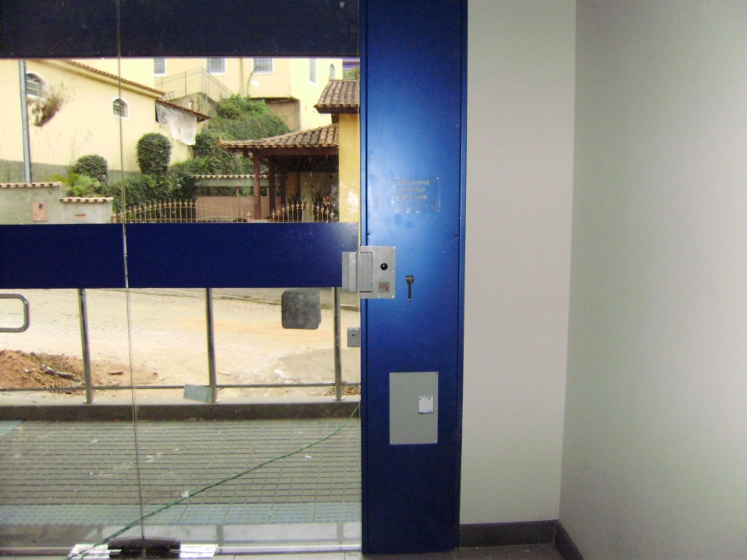 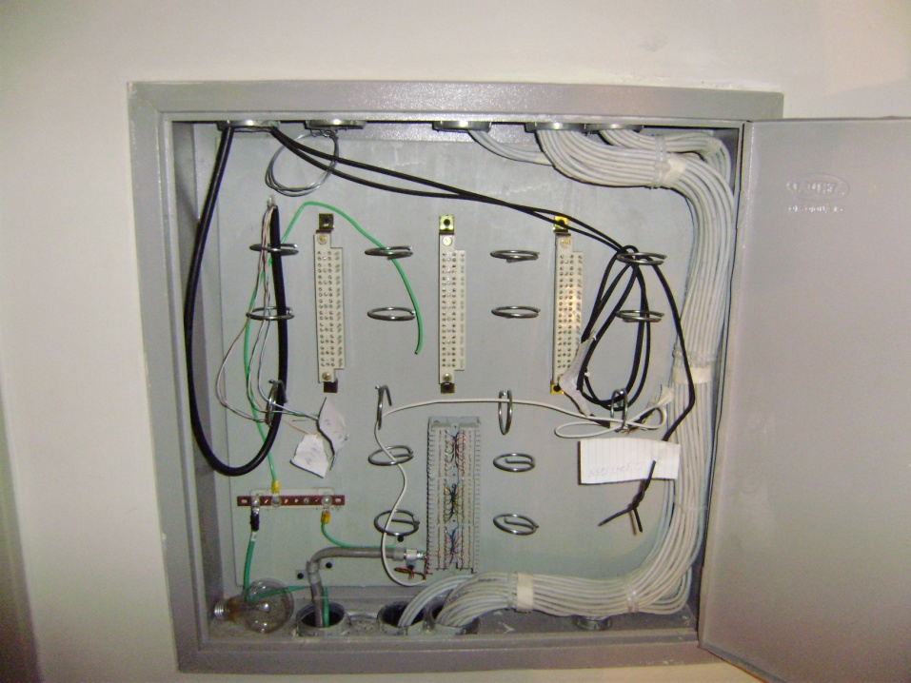 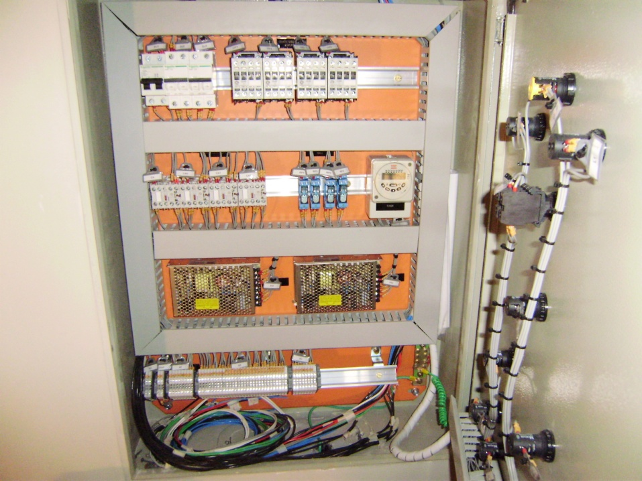 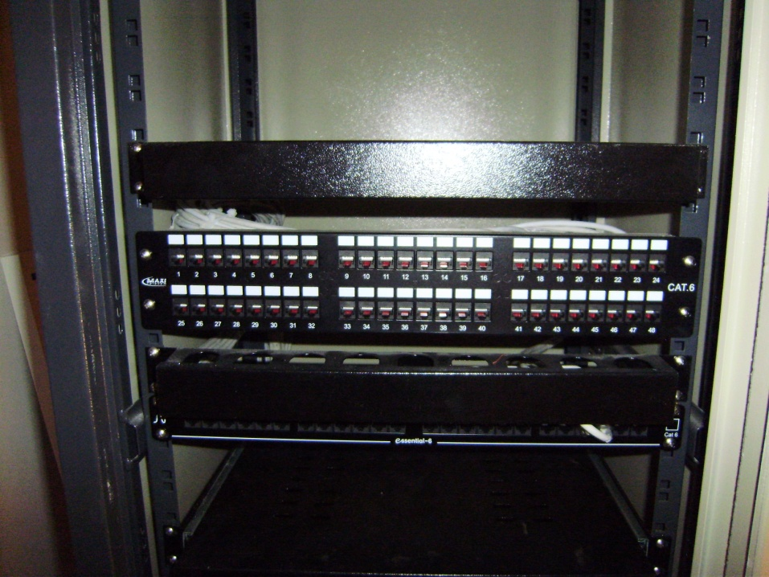 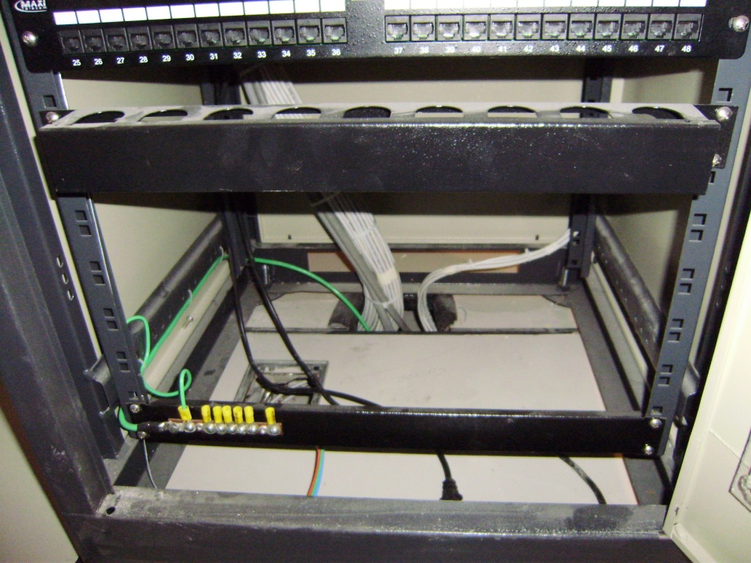 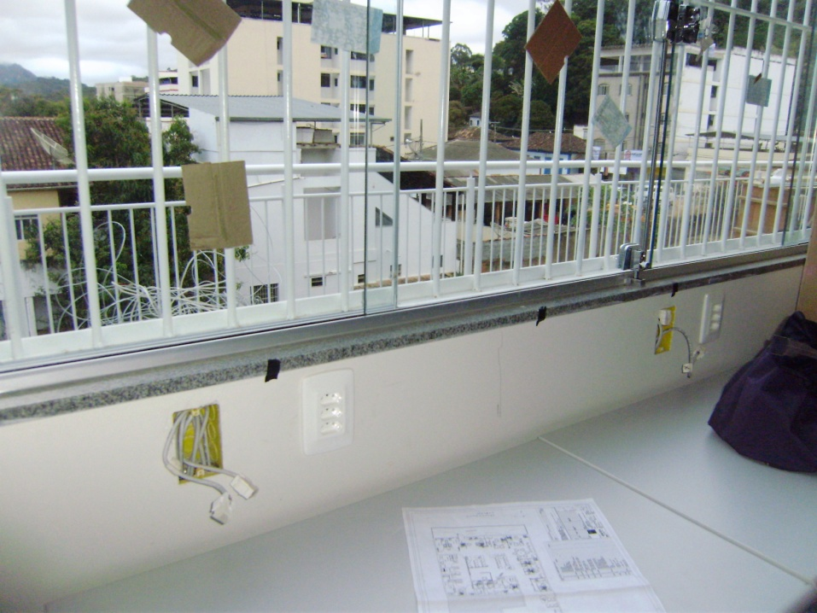 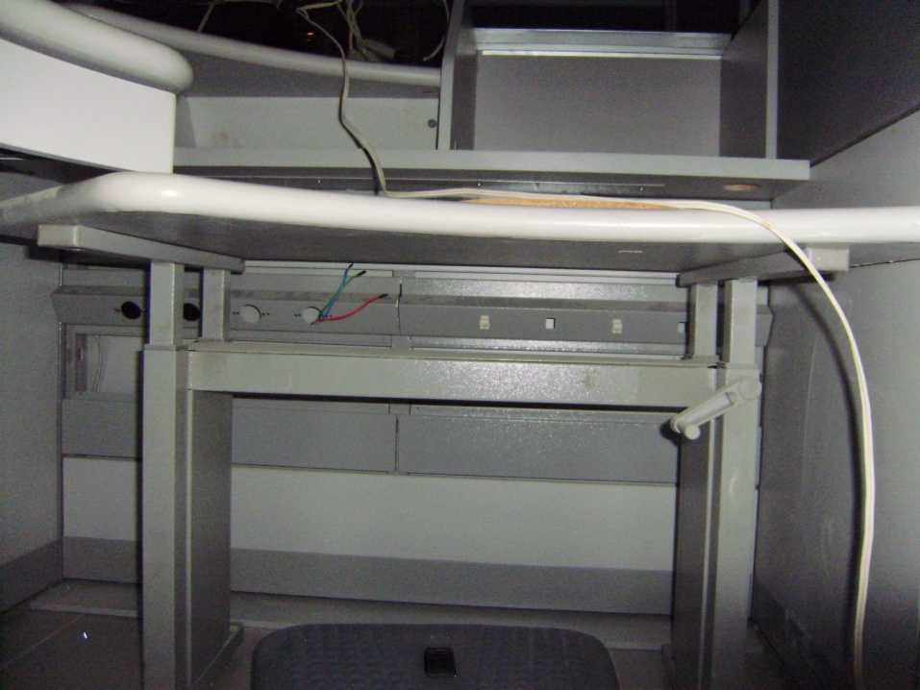 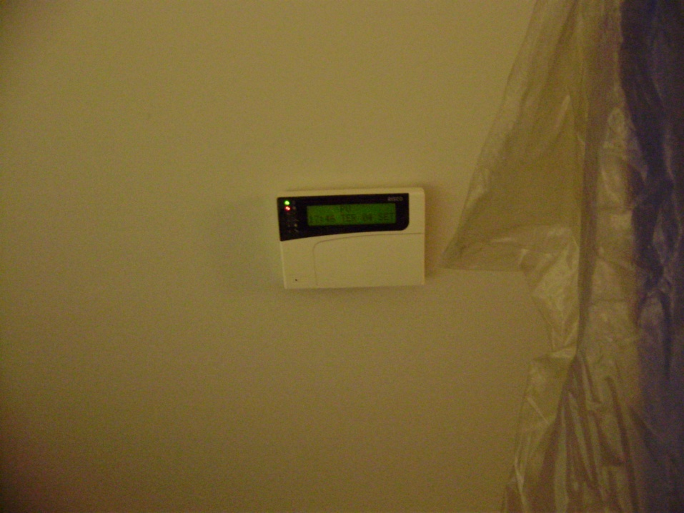 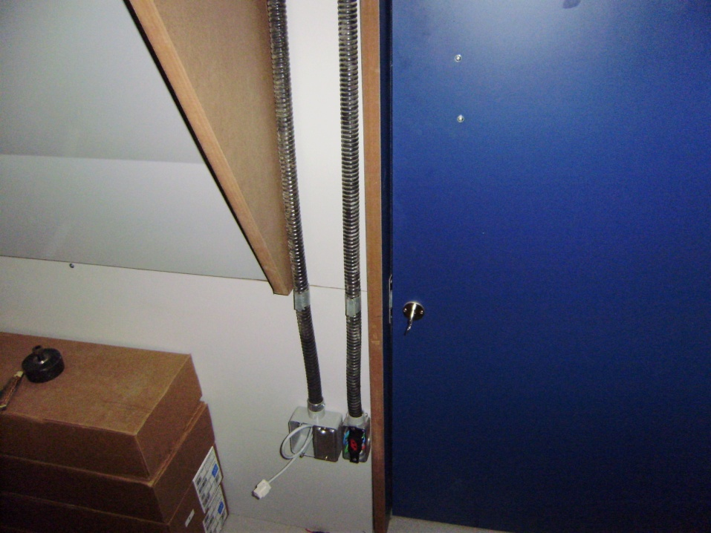 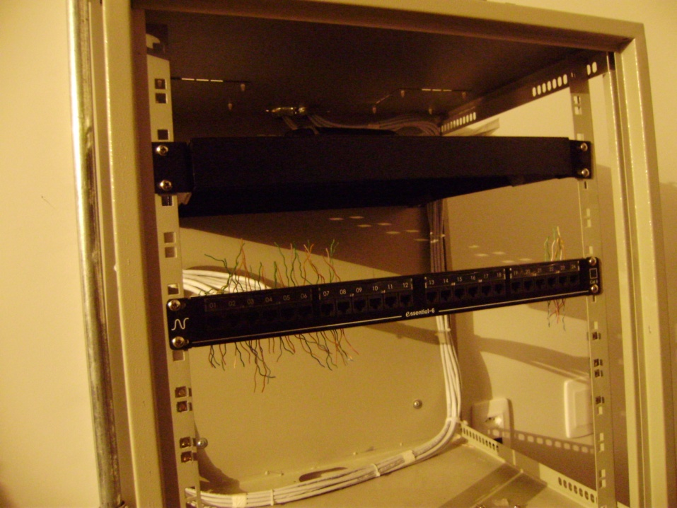 | Vista da entrada do PAB

 | Vista do quadro QFL com o cabeamento de energia com em fase de lançamento

 | Vista da infra estrutura embutida na alvenaria em fase de execução

 | Vista do local de posicionamento dos rack's dados/voz e de segurança, com a infra estrutura embutida na alvenaria sendo executada

 | Vista dos pontos de alarme posicionados na área onde o forro de gesso esta instalado

 | Vista das instalações no entre forro em fase de lançamento dos cabeamento, onde após a instalação do forro de gesso será possível posicionar os pontos de alarme no local

 | Vista do cabeamento de iluminação comum lançado

 | Vista do corredor de abastecimento

 | Vista da infra estrutura na carenagem dos ATM's em fase de instalação

 | Vista dos quadros QFNB-AA, QS, e DG posicionados no corredor de abastecimento

 | Vista da entrada do PAB, com o ponto de CFTV lançado

 | Vista da infra estrutura para as tomadas de energia segura e de dados em fase de execução nas carenagens dos ATM's

